No.1~2
OLD | NEW

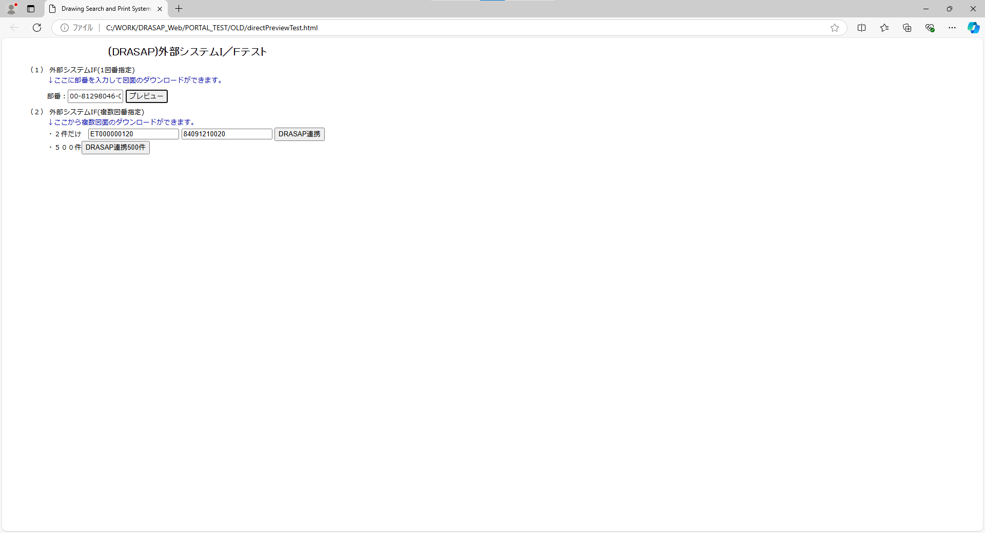


押下
押下

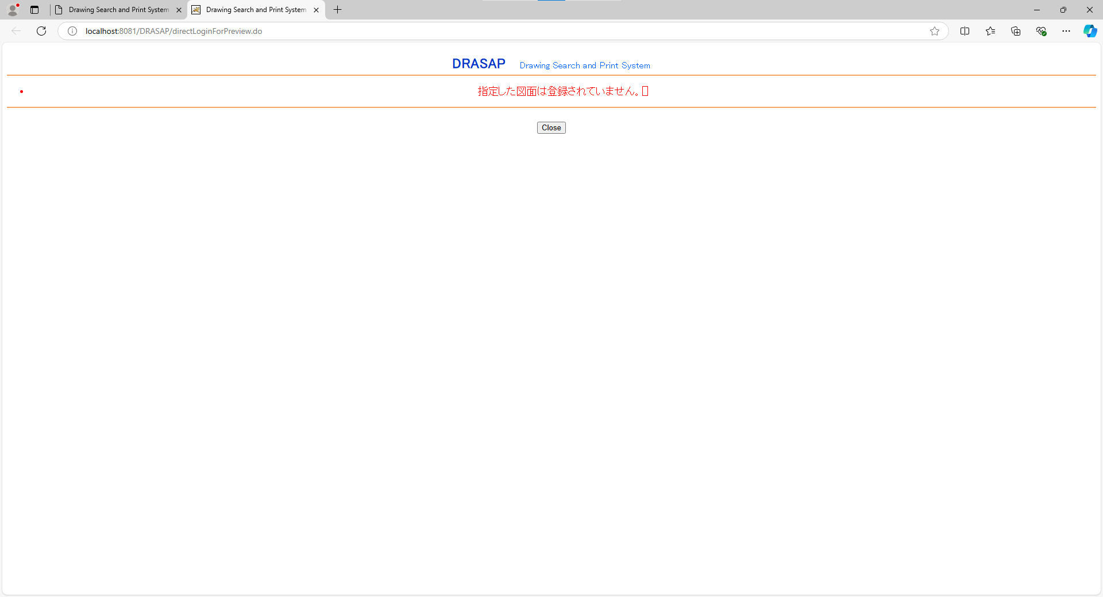
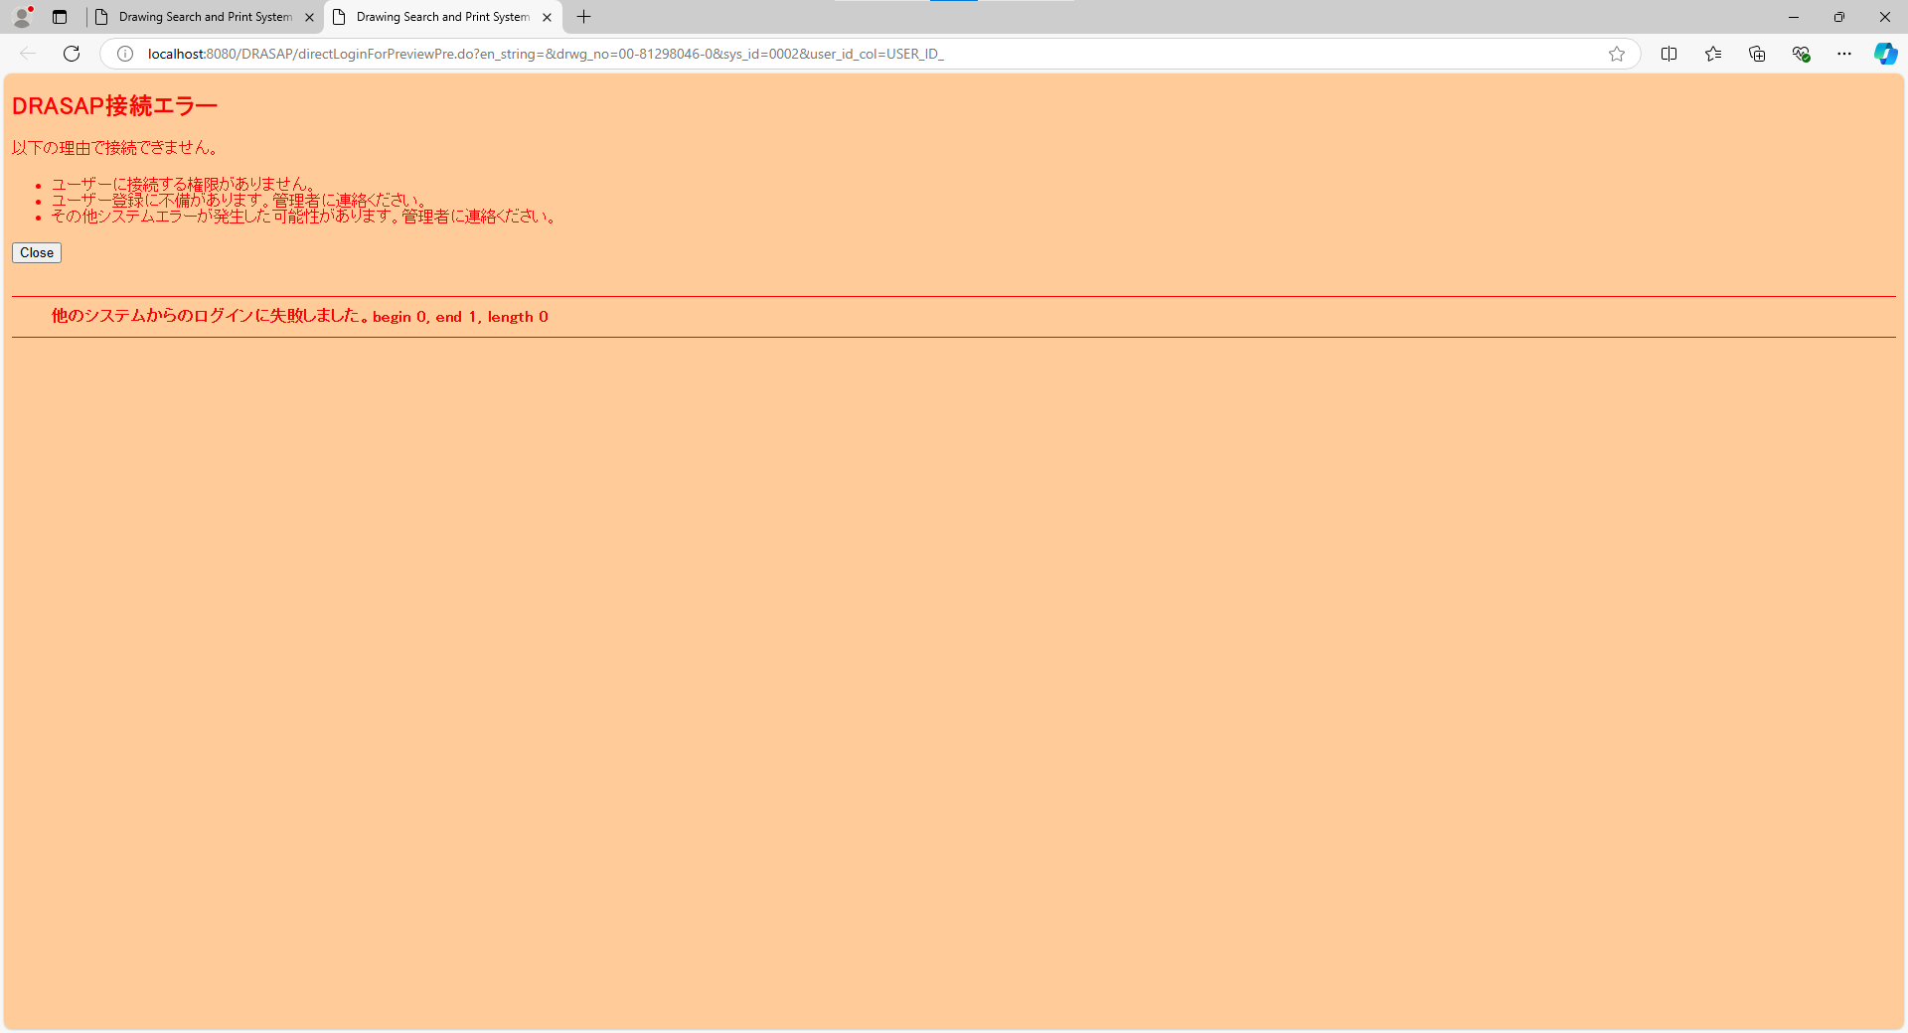

DRASAP Drawing Search and Print System
・指定した図面は登録されていません。[]
OK

予期せぬエラーになったことを示す以下のレコードが出力されていること
[yyMMddHHmmss],[アクセス端末IPアドレス],,,14,01
予期せぬエラーになったことを示す以下のレコードが出力されていること
[yyMMddHHmmss],[アクセス端末IPアドレス],,,14,01

No.3~4
select * from USER_ID_CONVERSION where USER_ID = 'ABC123'
USER_ID | USER_ID_1 | USER_ID_2 | USER_ID_3 | USER_ID_4 | USER_ID_5
ABC123 | ABC123 | « NULL » | « NULL » | « NULL » | « NULL »

OLD |  |  |  |  |  | NEW

押下
押下



DRASAP Drawing Search and Print System
・指定した図面は登録されていません。[]
OK

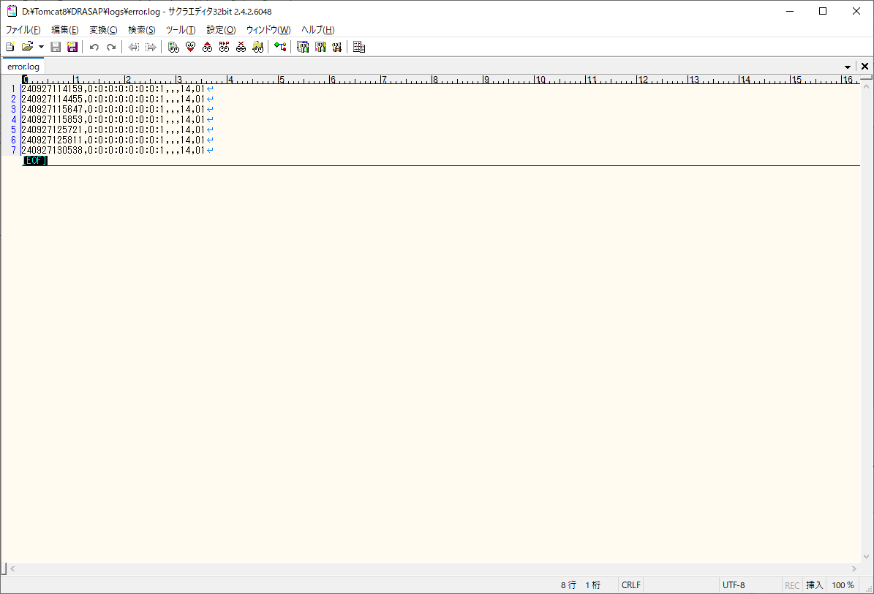
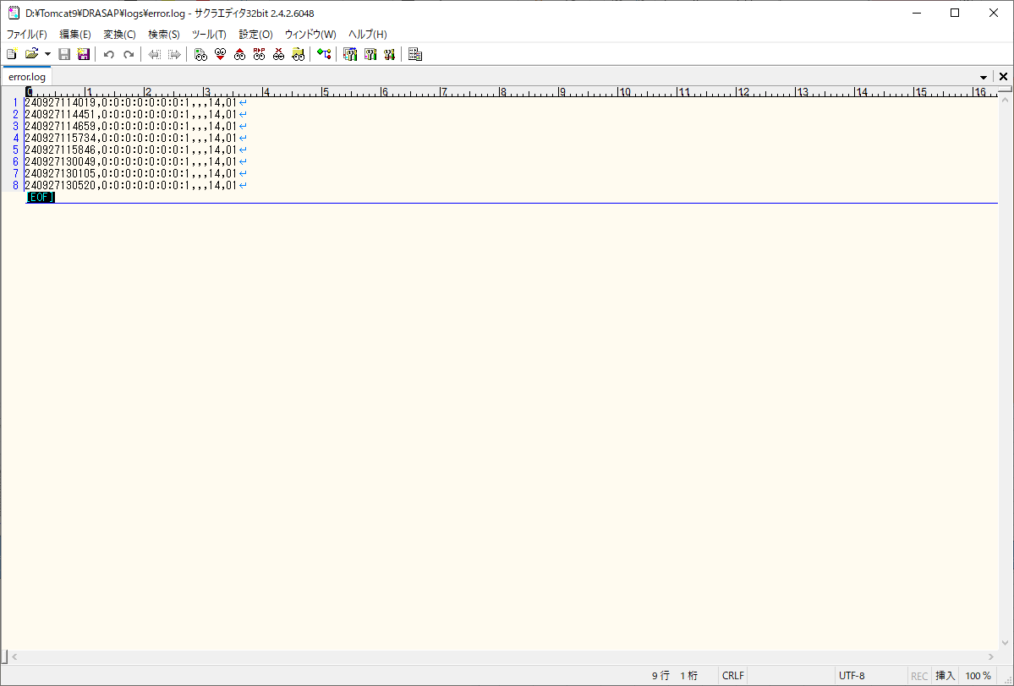

予期せぬエラーになったことを示す以下のレコードが出力されていること
[yyMMddHHmmss],[アクセス端末IPアドレス],,,14,01
予期せぬエラーになったことを示す以下のレコードが出力されていること
[yyMMddHHmmss],[アクセス端末IPアドレス],,,14,01

No.5~6
select * from USER_MASTER where USER_ID = '123456'
USER_ID | PASSWD | USER_NAME | ALPH_NAME | DEPARTMENT | FACTORY_CODE | EXT | MAIL_ADDR | DESCRIPTION | VALID_DATE | EXPIRED_DATE | DEPT_CODE | POSITION | ADMIN_FLAG | USER_GRP_CODE01 | USER_GRP_CODE02 | USER_GRP_CODE03 | USER_GRP_CODE04 | USER_GRP_CODE05 | USER_GRP_CODE06 | USER_GRP_CODE07 | USER_GRP_CODE08 | USER_GRP_CODE09 | USER_GRP_CODE10 | DISPLAY_COUNT | SEARCH_SELCOL1 | SEARCH_SELCOL2 | SEARCH_SELCOL3 | SEARCH_SELCOL4 | SEARCH_SELCOL5 | VIEW_SELCOL1 | VIEW_SELCOL2 | VIEW_SELCOL3 | VIEW_SELCOL4 | VIEW_SELCOL5 | VIEW_SELCOL6 | ACL_UPDATE_FLAG | ACL_BATCH_UPDATE_FLAG | DL_MANAGER_FLAG | PASSWD_UPD_DATE | REPRO_USER_FLAG | DWG_REG_REQ_FLAG | MULTI_PDF_FLAG | SEARCH_SELCOL6 | SEARCH_SELCOL7 | SEARCH_SELCOL8 | SEARCH_SELCOL9 | SEARCH_SELCOL10 | VIEW_SELCOL7 | VIEW_SELCOL8 | VIEW_SELCOL9 | VIEW_SELCOL10 | VIEW_SELCOL11 | VIEW_SELCOL12 | ONLY_NEWEST | THUMBNAIL_SIZE | RESULT_DISP_MODE
123456 | drasap6 | 豊田 太郎 | kadono takanao | 工作機械･ﾒｶﾄﾛ事業本部BR室業務ﾌﾟﾛｾｽ改革G | 4 | « NULL » | mail@mail | « NULL » | 2024-09-03 | « NULL » | 3717 | 001 | 2 | 0000 | 0001 | 0002 | 0003 | 0004 | 0005 | 0006 | 9999 | « NULL » | « NULL » | 20 | DRWG_NO | DRWG_NO | ACL_NAME | CREATE_USER | CREATE_DATE | DRWG_SIZE | ACL_ID | PROHIBIT | PROHIBIT_EMPNO | PROHIBIT_NAME | PAGES | 1 | 1 | 0 | 2024-09-04 | 0 | 0 | 1 | PAGES | « NULL » | « NULL » | « NULL » | « NULL » | « NULL » | « NULL » | « NULL » | « NULL » | « NULL » | « NULL » | 0 | L | L

select * from USER_ID_CONVERSION where USER_ID = '123456'
USER_ID | USER_ID_1 | USER_ID_2 | USER_ID_3 | USER_ID_4 | USER_ID_5
123456 | 123456 | « NULL » | « NULL » | « NULL » | « NULL »

OLD |  |  |  |  |  |  |  |  |  |  |  |  |  |  |  |  |  |  |  |  |  |  |  |  |  |  |  | NEW

押下
押下

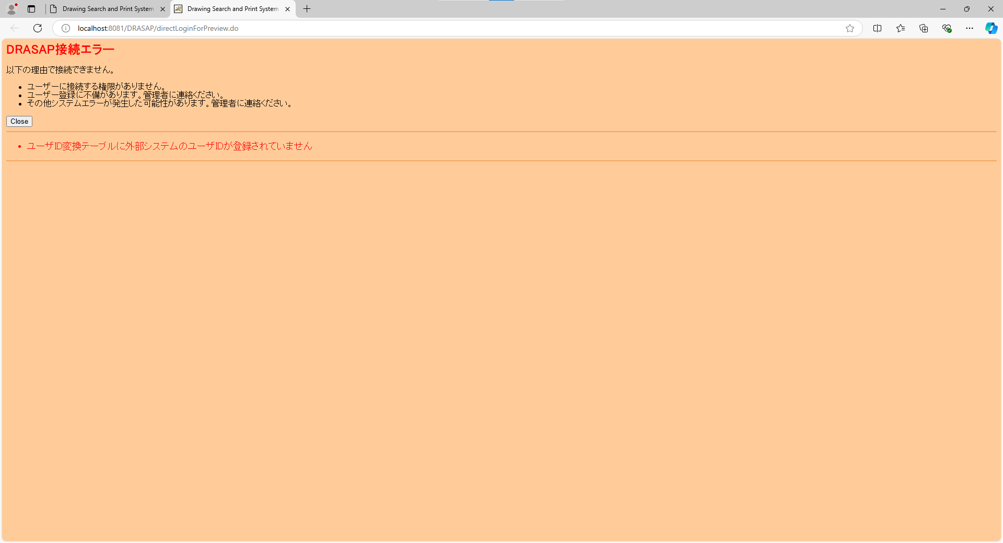


以下のエラー画面が表示されること
DRASAP接続エラー
以下の理由で接続できません。
・ユーザーに接続する権限がありません。
・ユーザー登録に不備があります。管理者に連絡ください。
・その他システムエラーが発生した可能性があります。管理者に連絡ください。
「Close」
・ユーザID変換テーブルに外部システムのユーザIDが登録されていません
以下のエラー画面が表示されること
DRASAP接続エラー
以下の理由で接続できません。
・ユーザーに接続する権限がありません。
・ユーザー登録に不備があります。管理者に連絡ください。
・その他システムエラーが発生した可能性があります。管理者に連絡ください。
「Close」
・ユーザID変換テーブルに外部システムのユーザIDが登録されていません

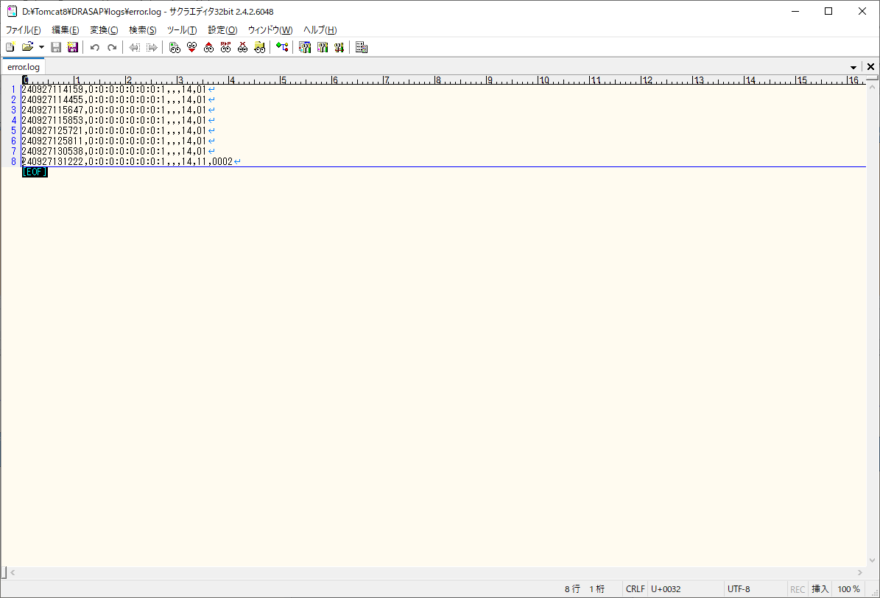
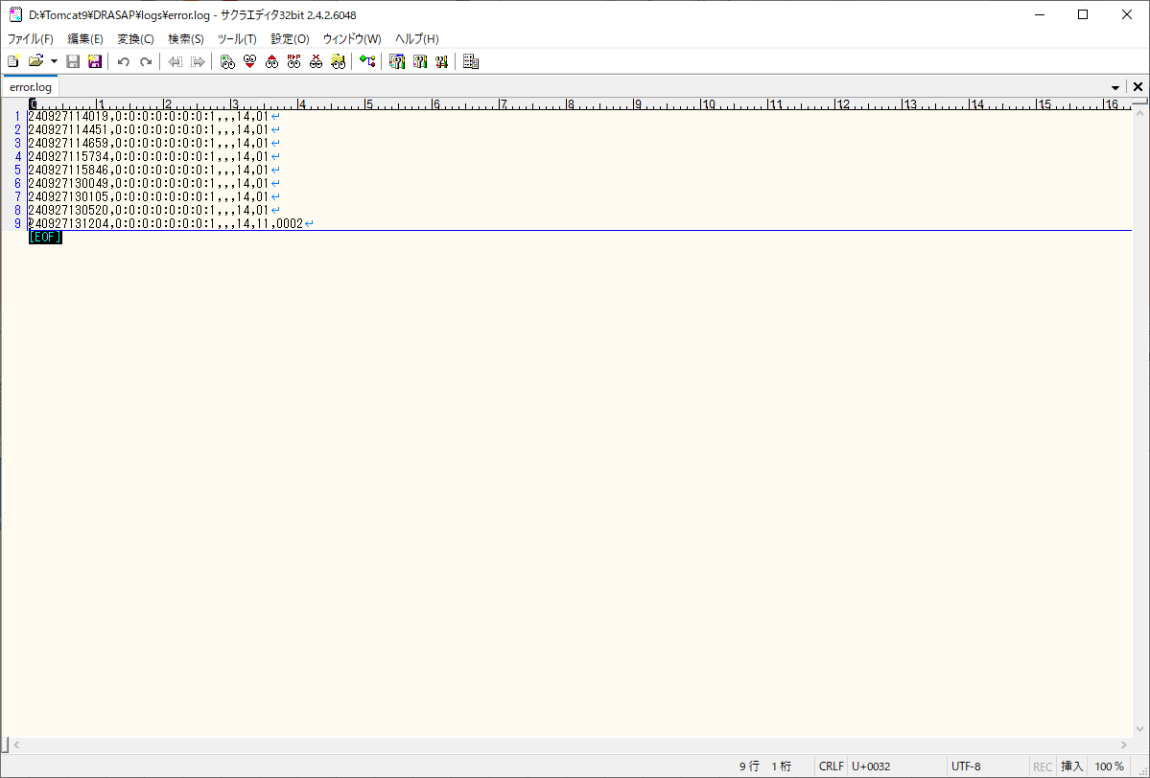

外部システム(sys_id=0200)から接続しようとして、エラーになったことを示す以下のレコードが出力されていること
[yyMMddHHmmss],[アクセス端末IPアドレス],,,14,11,0020
外部システム(sys_id=0200)から接続しようとして、エラーになったことを示す以下のレコードが出力されていること
[yyMMddHHmmss],[アクセス端末IPアドレス],,,14,11,0020

No.7
select * from USER_MASTER where USER_ID = '123456'
USER_ID | PASSWD | USER_NAME | ALPH_NAME | DEPARTMENT | FACTORY_CODE | EXT | MAIL_ADDR | DESCRIPTION | VALID_DATE | EXPIRED_DATE | DEPT_CODE | POSITION | ADMIN_FLAG | USER_GRP_CODE01 | USER_GRP_CODE02 | USER_GRP_CODE03 | USER_GRP_CODE04 | USER_GRP_CODE05 | USER_GRP_CODE06 | USER_GRP_CODE07 | USER_GRP_CODE08 | USER_GRP_CODE09 | USER_GRP_CODE10 | DISPLAY_COUNT | SEARCH_SELCOL1 | SEARCH_SELCOL2 | SEARCH_SELCOL3 | SEARCH_SELCOL4 | SEARCH_SELCOL5 | VIEW_SELCOL1 | VIEW_SELCOL2 | VIEW_SELCOL3 | VIEW_SELCOL4 | VIEW_SELCOL5 | VIEW_SELCOL6 | ACL_UPDATE_FLAG | ACL_BATCH_UPDATE_FLAG | DL_MANAGER_FLAG | PASSWD_UPD_DATE | REPRO_USER_FLAG | DWG_REG_REQ_FLAG | MULTI_PDF_FLAG | SEARCH_SELCOL6 | SEARCH_SELCOL7 | SEARCH_SELCOL8 | SEARCH_SELCOL9 | SEARCH_SELCOL10 | VIEW_SELCOL7 | VIEW_SELCOL8 | VIEW_SELCOL9 | VIEW_SELCOL10 | VIEW_SELCOL11 | VIEW_SELCOL12 | ONLY_NEWEST | THUMBNAIL_SIZE | RESULT_DISP_MODE
123456 | drasap6 | 豊田 太郎 | kadono takanao | 工作機械･ﾒｶﾄﾛ事業本部BR室業務ﾌﾟﾛｾｽ改革G | 4 | « NULL » | mail@mail | « NULL » | 2024-09-03 | « NULL » | 3717 | 001 | 2 | 0000 | 0001 | 0002 | 0003 | 0004 | 0005 | 0006 | 9999 | « NULL » | « NULL » | 20 | DRWG_NO | DRWG_NO | ACL_NAME | CREATE_USER | CREATE_DATE | DRWG_SIZE | ACL_ID | PROHIBIT | PROHIBIT_EMPNO | PROHIBIT_NAME | PAGES | 1 | 1 | 0 | 2024-09-04 | 0 | 0 | 1 | PAGES | « NULL » | « NULL » | « NULL » | « NULL » | « NULL » | « NULL » | « NULL » | « NULL » | « NULL » | « NULL » | 0 | L | L

select * from USER_ID_CONVERSION where USER_ID = '123456'
USER_ID | USER_ID_1 | USER_ID_2 | USER_ID_3 | USER_ID_4 | USER_ID_5
123456 | 123456 | « NULL » | « NULL » | « NULL » | « NULL »

OLD |  |  |  |  |  |  |  |  |  |  |  |  |  |  |  |  |  |  |  |  |  |  |  |  |  |  |  | NEW

押下
押下

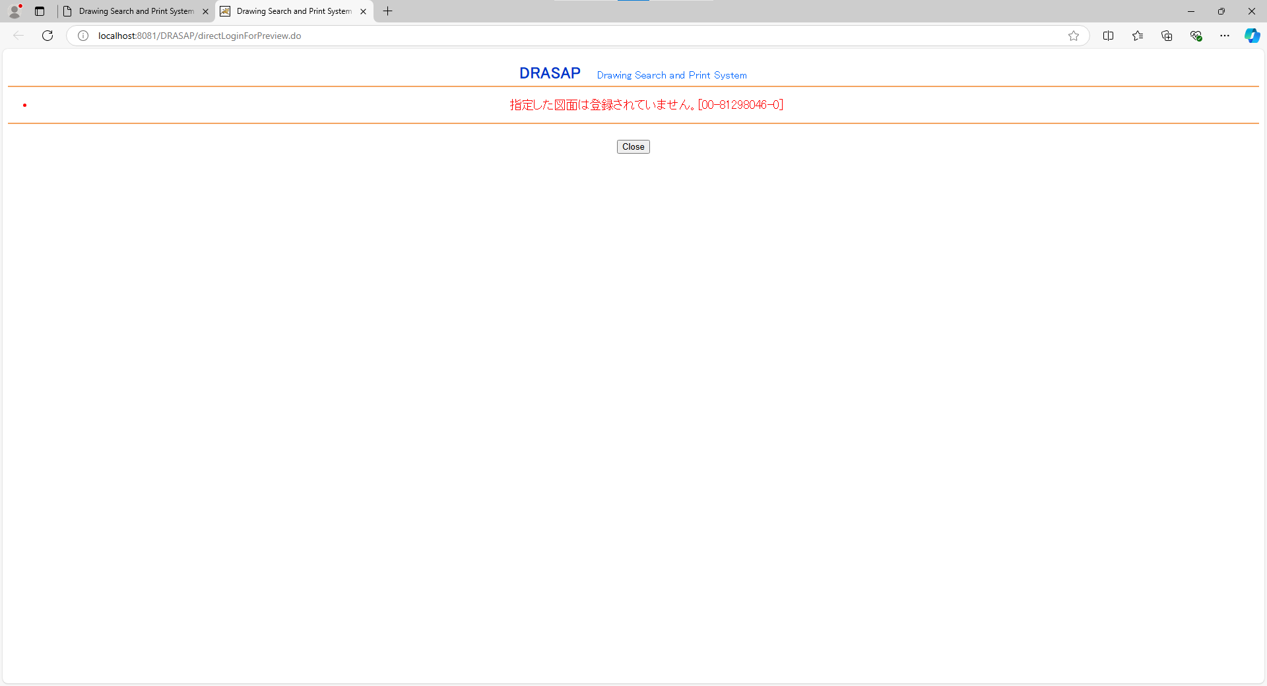
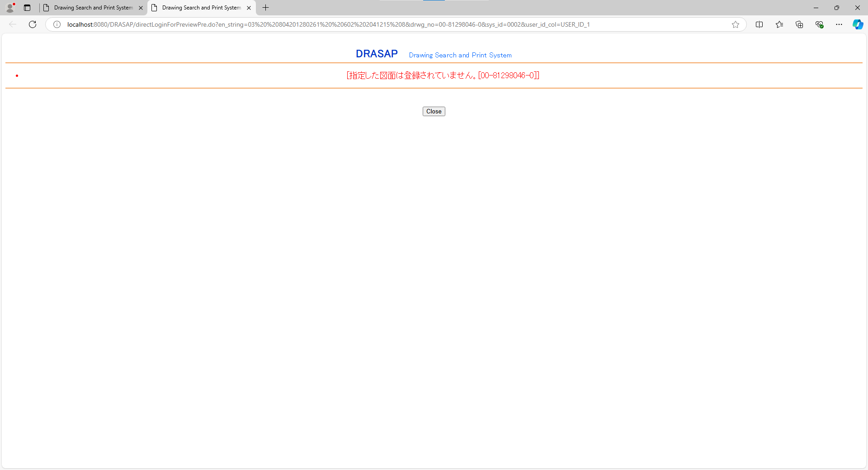

DRASAP Drawing Search and Print System
・指定した図面は登録されていません。[00-81298046-0]
OK
DRASAP Drawing Search and Print System
・指定した図面は登録されていません。[00-81298046-0]
OK

No.8~9
select * from USER_MASTER where USER_ID = '123456'
USER_ID | PASSWD | USER_NAME | ALPH_NAME | DEPARTMENT | FACTORY_CODE | EXT | MAIL_ADDR | DESCRIPTION | VALID_DATE | EXPIRED_DATE | DEPT_CODE | POSITION | ADMIN_FLAG | USER_GRP_CODE01 | USER_GRP_CODE02 | USER_GRP_CODE03 | USER_GRP_CODE04 | USER_GRP_CODE05 | USER_GRP_CODE06 | USER_GRP_CODE07 | USER_GRP_CODE08 | USER_GRP_CODE09 | USER_GRP_CODE10 | DISPLAY_COUNT | SEARCH_SELCOL1 | SEARCH_SELCOL2 | SEARCH_SELCOL3 | SEARCH_SELCOL4 | SEARCH_SELCOL5 | VIEW_SELCOL1 | VIEW_SELCOL2 | VIEW_SELCOL3 | VIEW_SELCOL4 | VIEW_SELCOL5 | VIEW_SELCOL6 | ACL_UPDATE_FLAG | ACL_BATCH_UPDATE_FLAG | DL_MANAGER_FLAG | PASSWD_UPD_DATE | REPRO_USER_FLAG | DWG_REG_REQ_FLAG | MULTI_PDF_FLAG | SEARCH_SELCOL6 | SEARCH_SELCOL7 | SEARCH_SELCOL8 | SEARCH_SELCOL9 | SEARCH_SELCOL10 | VIEW_SELCOL7 | VIEW_SELCOL8 | VIEW_SELCOL9 | VIEW_SELCOL10 | VIEW_SELCOL11 | VIEW_SELCOL12 | ONLY_NEWEST | THUMBNAIL_SIZE | RESULT_DISP_MODE
123456 | drasap6 | 豊田 太郎 | kadono takanao | 工作機械･ﾒｶﾄﾛ事業本部BR室業務ﾌﾟﾛｾｽ改革G | 4 | « NULL » | mail@mail | « NULL » | 2024-09-03 | « NULL » | 3717 | 001 | 2 | 0000 | 0001 | 0002 | 0003 | 0004 | 0005 | 0006 | 9999 | « NULL » | « NULL » | 20 | DRWG_NO | DRWG_NO | ACL_NAME | CREATE_USER | CREATE_DATE | DRWG_SIZE | ACL_ID | PROHIBIT | PROHIBIT_EMPNO | PROHIBIT_NAME | PAGES | 1 | 1 | 0 | 2024-09-04 | 0 | 0 | 1 | PAGES | « NULL » | « NULL » | « NULL » | « NULL » | « NULL » | « NULL » | « NULL » | « NULL » | « NULL » | « NULL » | 0 | L | L

select * from USER_ID_CONVERSION where USER_ID = '123456'
USER_ID | USER_ID_1 | USER_ID_2 | USER_ID_3 | USER_ID_4 | USER_ID_5
123456 | 123456 | « NULL » | « NULL » | « NULL » | « NULL »

select * from USER_ID_CONVERSION where USER_ID = '123456'
USER_GRP_CODE | USER_GRP_NAME | VIEW_STMP_FLAG | EUC_STMP_FLAG | PLTR_STMP_FLAG | PRINTER_ID01 | PRINTER_ID02 | PRINTER_ID03 | PRINTER_ID04 | PRINTER_ID05 | PRINTER_ID06 | PRINTER_ID07 | PRINTER_ID08 | PRINTER_ID09 | PRINTER_ID10 | IMPORT_REQ | PRINT_REQ | CHECKOUT_REQ | OTHER_REQ | DRWG_NO_DSPFLG | CREATE_DATE_DSPFLG | CREATE_USER_DSPFLG | MACHINE_JP_DSPFLG | MACHINE_EN_DSPFLG | USED_FOR_DSPFLG | MATERIAL_DSPFLG | TREATMENT_DSPFLG | PROCUREMENT_DSPFLG | SUPPLYER_JP_DSPFLG | SUPPLYER_EN_DSPFLG | SUPPLYER_TYPE_DSPFLG | ATTACH01_DSPFLG | ATTACH02_DSPFLG | ATTACH03_DSPFLG | ATTACH04_DSPFLG | ATTACH05_DSPFLG | ATTACH06_DSPFLG | ATTACH07_DSPFLG | ATTACH08_DSPFLG | ATTACH09_DSPFLG | ATTACH10_DSPFLG | MACHINE_NO_DSPFLG | MACHINE_NAME_DSPFLG | MACHINE_SPEC1_DSPFLG | MACHINE_SPEC2_DSPFLG | MACHINE_SPEC3_DSPFLG | MACHINE_SPEC4_DSPFLG | MACHINE_SPEC5_DSPFLG | DRWG_TYPE_DSPFLG | DRWG_SIZE_DSPFLG | ISSUE_DSPFLG | SUPPLY_DSPFLG | CAD_TYPE_DSPFLG | ENGINEER_DSPFLG | PROHIBIT_DSPFLG | PROHIBIT_DATE_DSPFLG | PROHIBIT_EMPNO_DSPFLG | PROHIBIT_NAME_DSPFLG | PAGES_DSPFLG | ACL_DSPFLG | ACL_UPDATE_DSPFLG | ACL_EMPNO_DSPFLG | ACL_NAME_DSPFLG | ATTACH_MAX_DSPFLG | LATEST_DSPFLG_DSPFLG | REPLACE_DSPFLG_DSPFLG | CREATE_DIV_DSPFLG | MEDIA_ID_DSPFLG | TWIN_DRWG_NO_DSPFLG | VIEW_PRINT_DOC
0000 | システム管理者 | 0 | 1 | 1 | A001 | 0002 | 0003 | A004 | 0005 | 0006 | 0901 | 0902 | 0903 | 0904 | 1 | 1 | 1 | 1 | 1 | 1 | 1 | 1 | 1 | 1 | 1 | 1 | 1 | 1 | 1 | 1 | 1 | 1 | 1 | 1 | 1 | 1 | 1 | 1 | 1 | 1 | 1 | 1 | 1 | 1 | 1 | 1 | 1 | 1 | 1 | 1 | 1 | 1 | 1 | 1 | 1 | 1 | 1 | 1 | 1 | 1 | 1 | 1 | 1 | 1 | 1 | 1 | 1 | 1 | 2

OLD |  |  |  |  |  |  |  |  |  |  |  |  |  |  |  |  |  |  |  |  |  |  |  |  |  |  |  | NEW




押下
押下

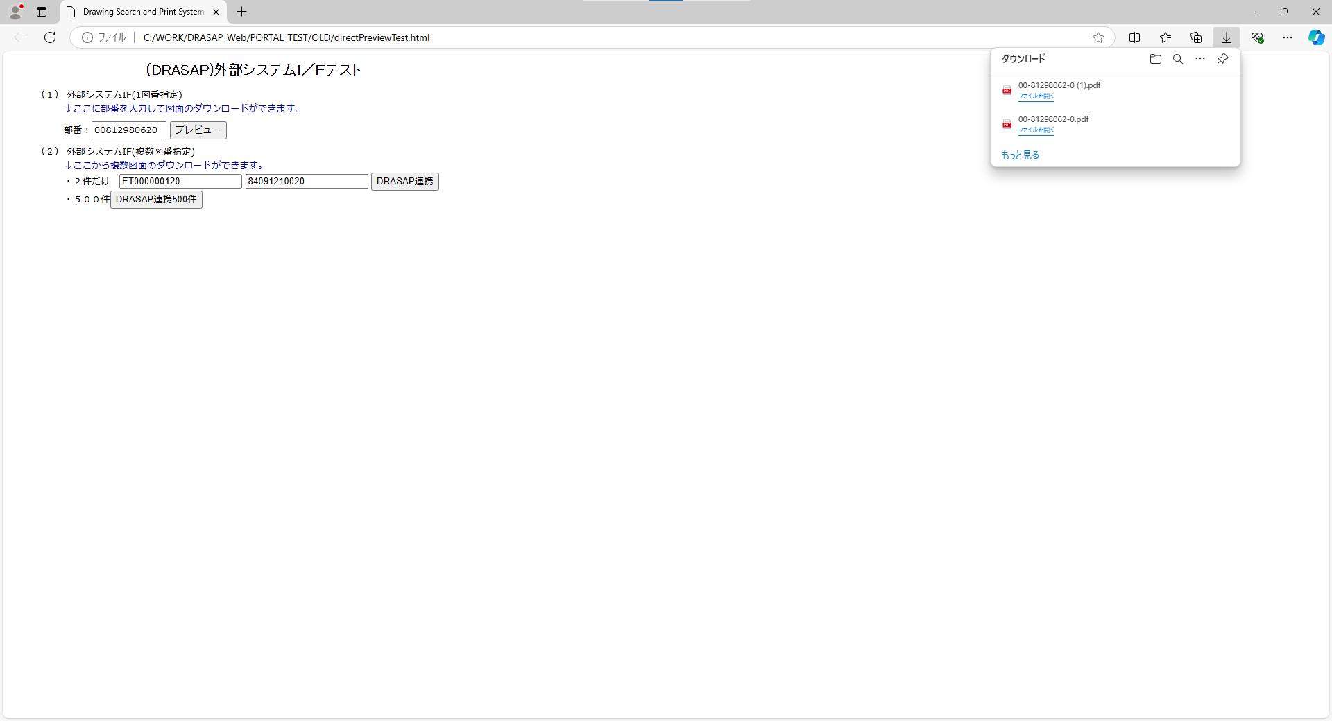
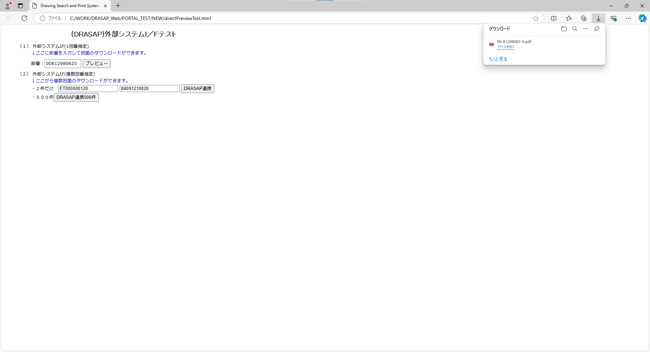

PDF形式で図面がダウンロードされる

PDF形式で図面がダウンロードされる

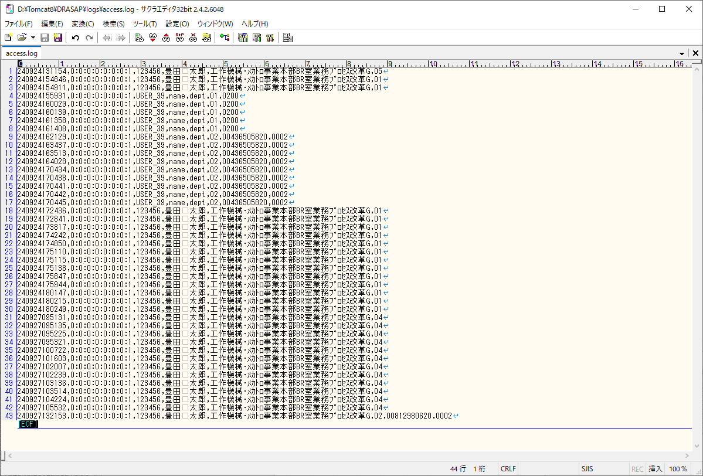
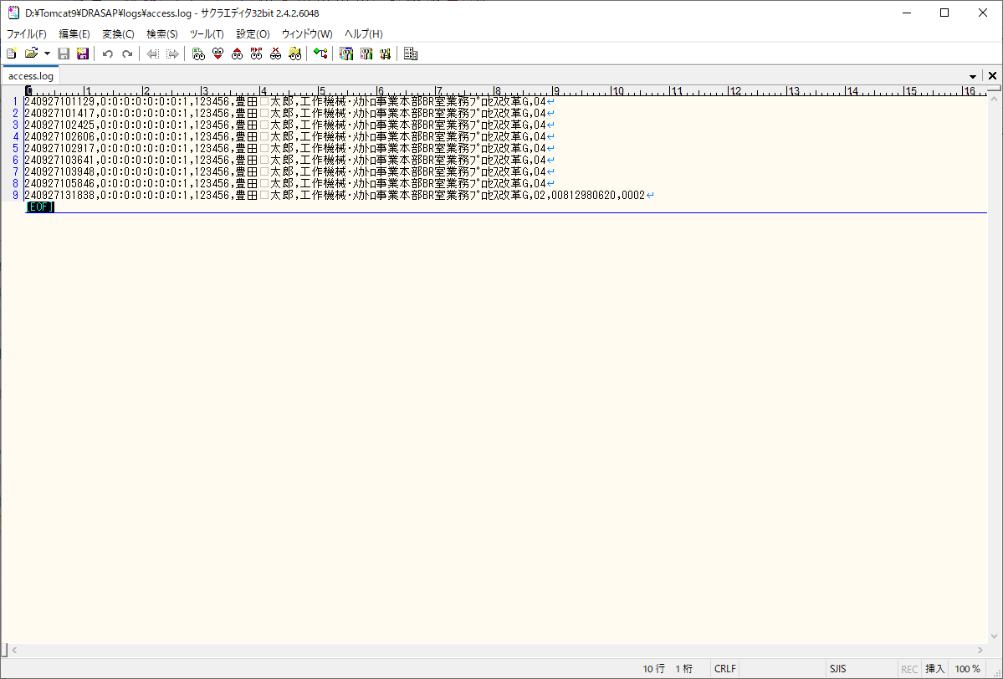

アクセスログに検索画面にアクセスしたことを示す以下のレコードが出力されていること
[yyMMddHHmmss],[アクセス端末IPアドレス],123456,豊田 太郎,工作機械･ﾒｶﾄﾛ事業本部BR室業務ﾌﾟﾛｾｽ改革G,02,00812980620,0002

アクセスログに検索画面にアクセスしたことを示す以下のレコードが出力されていること
[yyMMddHHmmss],[アクセス端末IPアドレス],123456,豊田 太郎,工作機械･ﾒｶﾄﾛ事業本部BR室業務ﾌﾟﾛｾｽ改革G,02,00812980620,0002

select * from USER_ID_CONVERSION where USER_ID = '123456'
USER_GRP_CODE | USER_GRP_NAME | VIEW_STMP_FLAG | EUC_STMP_FLAG | PLTR_STMP_FLAG | PRINTER_ID01 | PRINTER_ID02 | PRINTER_ID03 | PRINTER_ID04 | PRINTER_ID05 | PRINTER_ID06 | PRINTER_ID07 | PRINTER_ID08 | PRINTER_ID09 | PRINTER_ID10 | IMPORT_REQ | PRINT_REQ | CHECKOUT_REQ | OTHER_REQ | DRWG_NO_DSPFLG | CREATE_DATE_DSPFLG | CREATE_USER_DSPFLG | MACHINE_JP_DSPFLG | MACHINE_EN_DSPFLG | USED_FOR_DSPFLG | MATERIAL_DSPFLG | TREATMENT_DSPFLG | PROCUREMENT_DSPFLG | SUPPLYER_JP_DSPFLG | SUPPLYER_EN_DSPFLG | SUPPLYER_TYPE_DSPFLG | ATTACH01_DSPFLG | ATTACH02_DSPFLG | ATTACH03_DSPFLG | ATTACH04_DSPFLG | ATTACH05_DSPFLG | ATTACH06_DSPFLG | ATTACH07_DSPFLG | ATTACH08_DSPFLG | ATTACH09_DSPFLG | ATTACH10_DSPFLG | MACHINE_NO_DSPFLG | MACHINE_NAME_DSPFLG | MACHINE_SPEC1_DSPFLG | MACHINE_SPEC2_DSPFLG | MACHINE_SPEC3_DSPFLG | MACHINE_SPEC4_DSPFLG | MACHINE_SPEC5_DSPFLG | DRWG_TYPE_DSPFLG | DRWG_SIZE_DSPFLG | ISSUE_DSPFLG | SUPPLY_DSPFLG | CAD_TYPE_DSPFLG | ENGINEER_DSPFLG | PROHIBIT_DSPFLG | PROHIBIT_DATE_DSPFLG | PROHIBIT_EMPNO_DSPFLG | PROHIBIT_NAME_DSPFLG | PAGES_DSPFLG | ACL_DSPFLG | ACL_UPDATE_DSPFLG | ACL_EMPNO_DSPFLG | ACL_NAME_DSPFLG | ATTACH_MAX_DSPFLG | LATEST_DSPFLG_DSPFLG | REPLACE_DSPFLG_DSPFLG | CREATE_DIV_DSPFLG | MEDIA_ID_DSPFLG | TWIN_DRWG_NO_DSPFLG | VIEW_PRINT_DOC
0000 | システム管理者 | 0 | 1 | 1 | A001 | 0002 | 0003 | A004 | 0005 | 0006 | 0901 | 0902 | 0903 | 0904 | 1 | 1 | 1 | 1 | 1 | 1 | 1 | 1 | 1 | 1 | 1 | 1 | 1 | 1 | 1 | 1 | 1 | 1 | 1 | 1 | 1 | 1 | 1 | 1 | 1 | 1 | 1 | 1 | 1 | 1 | 1 | 1 | 1 | 1 | 1 | 1 | 1 | 1 | 1 | 1 | 1 | 1 | 1 | 1 | 1 | 1 | 1 | 1 | 1 | 1 | 1 | 1 | 1 | 1 | 1

押下
押下

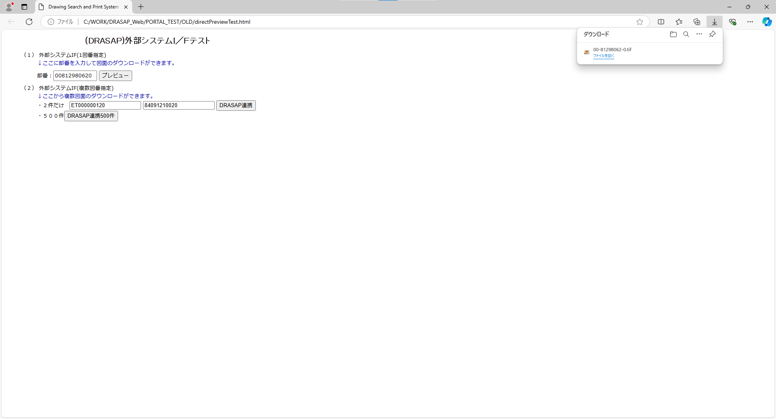


TIFF形式で図面がダウンロードされる

TIFF形式で図面がダウンロードされる

No.10~11
select * from USER_MASTER where USER_ID = '123456'
USER_ID | PASSWD | USER_NAME | ALPH_NAME | DEPARTMENT | FACTORY_CODE | EXT | MAIL_ADDR | DESCRIPTION | VALID_DATE | EXPIRED_DATE | DEPT_CODE | POSITION | ADMIN_FLAG | USER_GRP_CODE01 | USER_GRP_CODE02 | USER_GRP_CODE03 | USER_GRP_CODE04 | USER_GRP_CODE05 | USER_GRP_CODE06 | USER_GRP_CODE07 | USER_GRP_CODE08 | USER_GRP_CODE09 | USER_GRP_CODE10 | DISPLAY_COUNT | SEARCH_SELCOL1 | SEARCH_SELCOL2 | SEARCH_SELCOL3 | SEARCH_SELCOL4 | SEARCH_SELCOL5 | VIEW_SELCOL1 | VIEW_SELCOL2 | VIEW_SELCOL3 | VIEW_SELCOL4 | VIEW_SELCOL5 | VIEW_SELCOL6 | ACL_UPDATE_FLAG | ACL_BATCH_UPDATE_FLAG | DL_MANAGER_FLAG | PASSWD_UPD_DATE | REPRO_USER_FLAG | DWG_REG_REQ_FLAG | MULTI_PDF_FLAG | SEARCH_SELCOL6 | SEARCH_SELCOL7 | SEARCH_SELCOL8 | SEARCH_SELCOL9 | SEARCH_SELCOL10 | VIEW_SELCOL7 | VIEW_SELCOL8 | VIEW_SELCOL9 | VIEW_SELCOL10 | VIEW_SELCOL11 | VIEW_SELCOL12 | ONLY_NEWEST | THUMBNAIL_SIZE | RESULT_DISP_MODE
123456 | drasap6 | 豊田 太郎 | kadono takanao | 工作機械･ﾒｶﾄﾛ事業本部BR室業務ﾌﾟﾛｾｽ改革G | 4 | « NULL » | mail@mail | « NULL » | 2024-09-03 | « NULL » | 3717 | 001 | 2 | 0000 | 0001 | 0002 | 0003 | 0004 | 0005 | 0006 | 9999 | « NULL » | « NULL » | 20 | DRWG_NO | DRWG_NO | ACL_NAME | CREATE_USER | CREATE_DATE | DRWG_SIZE | ACL_ID | PROHIBIT | PROHIBIT_EMPNO | PROHIBIT_NAME | PAGES | 1 | 1 | 0 | 2024-09-04 | 0 | 0 | 1 | PAGES | « NULL » | « NULL » | « NULL » | « NULL » | « NULL » | « NULL » | « NULL » | « NULL » | « NULL » | « NULL » | 0 | L | L

select * from USER_ID_CONVERSION where USER_ID = '123456'
USER_ID | USER_ID_1 | USER_ID_2 | USER_ID_3 | USER_ID_4 | USER_ID_5
123456 | 123456 | « NULL » | « NULL » | « NULL » | « NULL »

select * from USER_ID_CONVERSION where USER_ID = '123456'
USER_GRP_CODE | USER_GRP_NAME | VIEW_STMP_FLAG | EUC_STMP_FLAG | PLTR_STMP_FLAG | PRINTER_ID01 | PRINTER_ID02 | PRINTER_ID03 | PRINTER_ID04 | PRINTER_ID05 | PRINTER_ID06 | PRINTER_ID07 | PRINTER_ID08 | PRINTER_ID09 | PRINTER_ID10 | IMPORT_REQ | PRINT_REQ | CHECKOUT_REQ | OTHER_REQ | DRWG_NO_DSPFLG | CREATE_DATE_DSPFLG | CREATE_USER_DSPFLG | MACHINE_JP_DSPFLG | MACHINE_EN_DSPFLG | USED_FOR_DSPFLG | MATERIAL_DSPFLG | TREATMENT_DSPFLG | PROCUREMENT_DSPFLG | SUPPLYER_JP_DSPFLG | SUPPLYER_EN_DSPFLG | SUPPLYER_TYPE_DSPFLG | ATTACH01_DSPFLG | ATTACH02_DSPFLG | ATTACH03_DSPFLG | ATTACH04_DSPFLG | ATTACH05_DSPFLG | ATTACH06_DSPFLG | ATTACH07_DSPFLG | ATTACH08_DSPFLG | ATTACH09_DSPFLG | ATTACH10_DSPFLG | MACHINE_NO_DSPFLG | MACHINE_NAME_DSPFLG | MACHINE_SPEC1_DSPFLG | MACHINE_SPEC2_DSPFLG | MACHINE_SPEC3_DSPFLG | MACHINE_SPEC4_DSPFLG | MACHINE_SPEC5_DSPFLG | DRWG_TYPE_DSPFLG | DRWG_SIZE_DSPFLG | ISSUE_DSPFLG | SUPPLY_DSPFLG | CAD_TYPE_DSPFLG | ENGINEER_DSPFLG | PROHIBIT_DSPFLG | PROHIBIT_DATE_DSPFLG | PROHIBIT_EMPNO_DSPFLG | PROHIBIT_NAME_DSPFLG | PAGES_DSPFLG | ACL_DSPFLG | ACL_UPDATE_DSPFLG | ACL_EMPNO_DSPFLG | ACL_NAME_DSPFLG | ATTACH_MAX_DSPFLG | LATEST_DSPFLG_DSPFLG | REPLACE_DSPFLG_DSPFLG | CREATE_DIV_DSPFLG | MEDIA_ID_DSPFLG | TWIN_DRWG_NO_DSPFLG | VIEW_PRINT_DOC
0000 | システム管理者 | 0 | 1 | 1 | A001 | 0002 | 0003 | A004 | 0005 | 0006 | 0901 | 0902 | 0903 | 0904 | 1 | 1 | 1 | 1 | 1 | 1 | 1 | 1 | 1 | 1 | 1 | 1 | 1 | 1 | 1 | 1 | 1 | 1 | 1 | 1 | 1 | 1 | 1 | 1 | 1 | 1 | 1 | 1 | 1 | 1 | 1 | 1 | 1 | 1 | 1 | 1 | 1 | 1 | 1 | 1 | 1 | 1 | 1 | 1 | 1 | 1 | 1 | 1 | 1 | 1 | 1 | 1 | 1 | 1 | 2

OLD |  |  |  |  |  |  |  |  |  |  |  |  |  |  |  |  |  |  |  |  |  |  |  |  |  |  |  | NEW

押下
押下

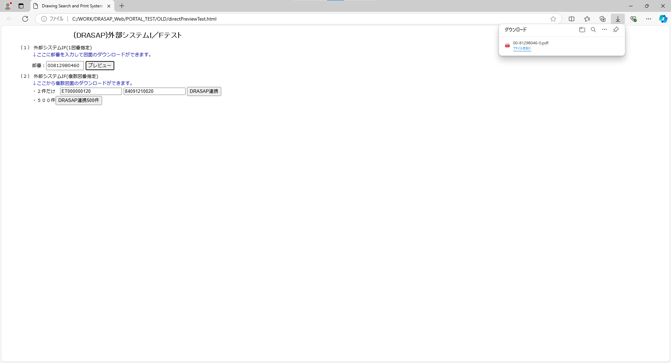
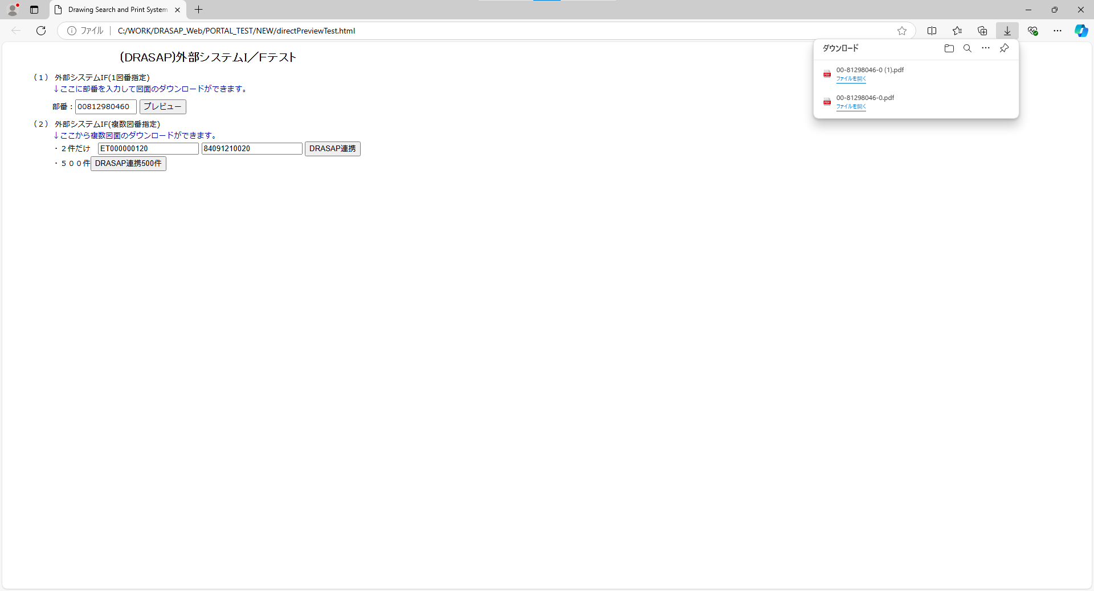

PDF形式で図面がダウンロードされる

PDF形式で図面がダウンロードされる

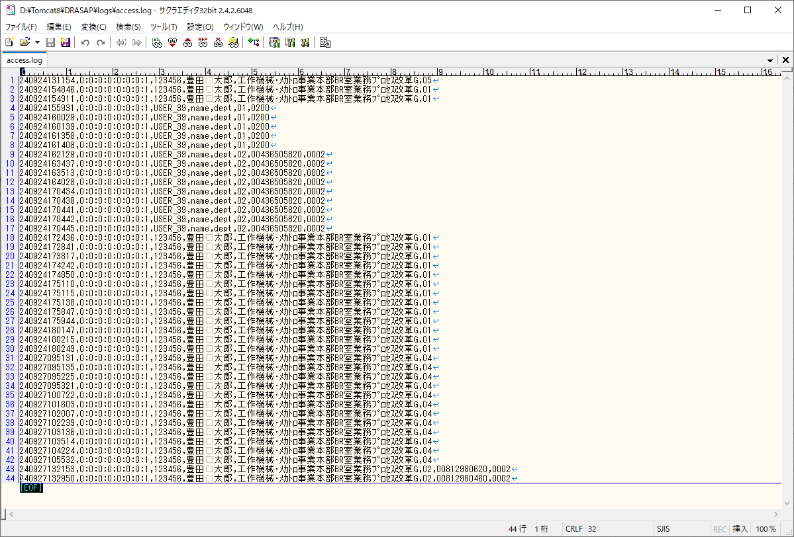
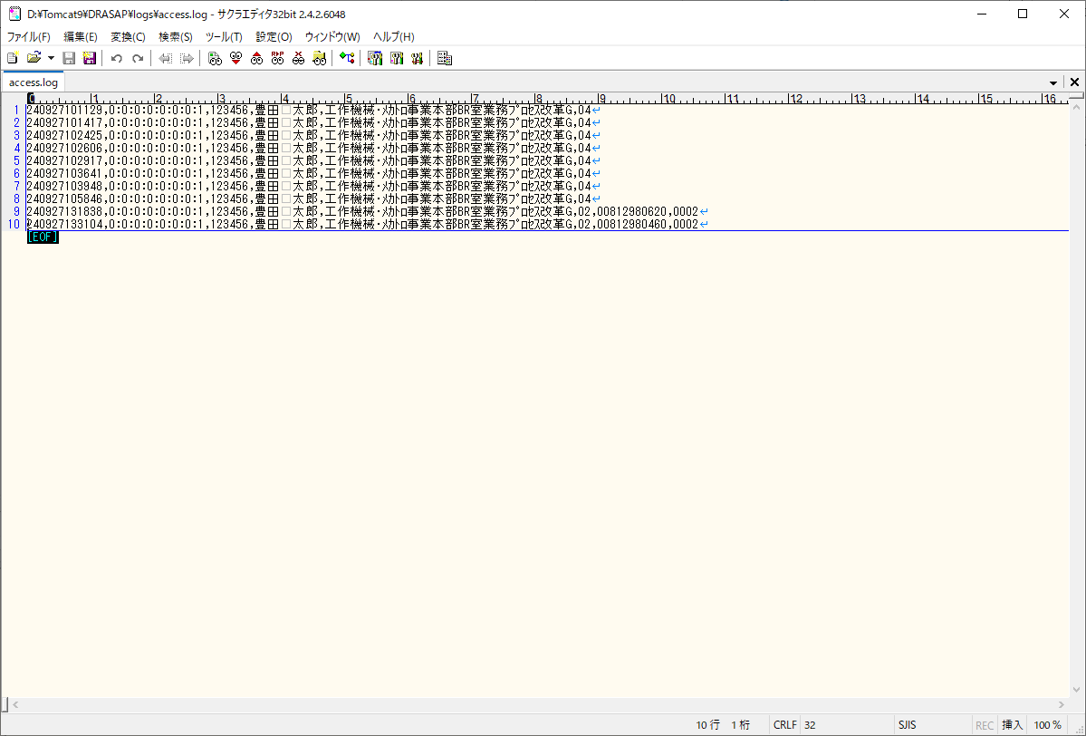

アクセスログに検索画面にアクセスしたことを示す以下のレコードが出力されていること
[yyMMddHHmmss],[アクセス端末IPアドレス],123456,豊田 太郎,工作機械･ﾒｶﾄﾛ事業本部BR室業務ﾌﾟﾛｾｽ改革G,02,00812980460,0002

アクセスログに検索画面にアクセスしたことを示す以下のレコードが出力されていること
[yyMMddHHmmss],[アクセス端末IPアドレス],123456,豊田 太郎,工作機械･ﾒｶﾄﾛ事業本部BR室業務ﾌﾟﾛｾｽ改革G,02,00812980460,0002

select * from USER_ID_CONVERSION where USER_ID = '123456'
USER_GRP_CODE | USER_GRP_NAME | VIEW_STMP_FLAG | EUC_STMP_FLAG | PLTR_STMP_FLAG | PRINTER_ID01 | PRINTER_ID02 | PRINTER_ID03 | PRINTER_ID04 | PRINTER_ID05 | PRINTER_ID06 | PRINTER_ID07 | PRINTER_ID08 | PRINTER_ID09 | PRINTER_ID10 | IMPORT_REQ | PRINT_REQ | CHECKOUT_REQ | OTHER_REQ | DRWG_NO_DSPFLG | CREATE_DATE_DSPFLG | CREATE_USER_DSPFLG | MACHINE_JP_DSPFLG | MACHINE_EN_DSPFLG | USED_FOR_DSPFLG | MATERIAL_DSPFLG | TREATMENT_DSPFLG | PROCUREMENT_DSPFLG | SUPPLYER_JP_DSPFLG | SUPPLYER_EN_DSPFLG | SUPPLYER_TYPE_DSPFLG | ATTACH01_DSPFLG | ATTACH02_DSPFLG | ATTACH03_DSPFLG | ATTACH04_DSPFLG | ATTACH05_DSPFLG | ATTACH06_DSPFLG | ATTACH07_DSPFLG | ATTACH08_DSPFLG | ATTACH09_DSPFLG | ATTACH10_DSPFLG | MACHINE_NO_DSPFLG | MACHINE_NAME_DSPFLG | MACHINE_SPEC1_DSPFLG | MACHINE_SPEC2_DSPFLG | MACHINE_SPEC3_DSPFLG | MACHINE_SPEC4_DSPFLG | MACHINE_SPEC5_DSPFLG | DRWG_TYPE_DSPFLG | DRWG_SIZE_DSPFLG | ISSUE_DSPFLG | SUPPLY_DSPFLG | CAD_TYPE_DSPFLG | ENGINEER_DSPFLG | PROHIBIT_DSPFLG | PROHIBIT_DATE_DSPFLG | PROHIBIT_EMPNO_DSPFLG | PROHIBIT_NAME_DSPFLG | PAGES_DSPFLG | ACL_DSPFLG | ACL_UPDATE_DSPFLG | ACL_EMPNO_DSPFLG | ACL_NAME_DSPFLG | ATTACH_MAX_DSPFLG | LATEST_DSPFLG_DSPFLG | REPLACE_DSPFLG_DSPFLG | CREATE_DIV_DSPFLG | MEDIA_ID_DSPFLG | TWIN_DRWG_NO_DSPFLG | VIEW_PRINT_DOC
0000 | システム管理者 | 0 | 1 | 1 | A001 | 0002 | 0003 | A004 | 0005 | 0006 | 0901 | 0902 | 0903 | 0904 | 1 | 1 | 1 | 1 | 1 | 1 | 1 | 1 | 1 | 1 | 1 | 1 | 1 | 1 | 1 | 1 | 1 | 1 | 1 | 1 | 1 | 1 | 1 | 1 | 1 | 1 | 1 | 1 | 1 | 1 | 1 | 1 | 1 | 1 | 1 | 1 | 1 | 1 | 1 | 1 | 1 | 1 | 1 | 1 | 1 | 1 | 1 | 1 | 1 | 1 | 1 | 1 | 1 | 1 | 1




押下
押下




TIFF形式で図面がダウンロードされる

TIFF形式で図面がダウンロードされる

No.12~13
select * from USER_MASTER where USER_ID = 'B0021'
USER_ID | PASSWD | USER_NAME | ALPH_NAME | DEPARTMENT | FACTORY_CODE | EXT | MAIL_ADDR | DESCRIPTION | VALID_DATE | EXPIRED_DATE | DEPT_CODE | POSITION | ADMIN_FLAG | USER_GRP_CODE01 | USER_GRP_CODE02 | USER_GRP_CODE03 | USER_GRP_CODE04 | USER_GRP_CODE05 | USER_GRP_CODE06 | USER_GRP_CODE07 | USER_GRP_CODE08 | USER_GRP_CODE09 | USER_GRP_CODE10 | DISPLAY_COUNT | SEARCH_SELCOL1 | SEARCH_SELCOL2 | SEARCH_SELCOL3 | SEARCH_SELCOL4 | SEARCH_SELCOL5 | VIEW_SELCOL1 | VIEW_SELCOL2 | VIEW_SELCOL3 | VIEW_SELCOL4 | VIEW_SELCOL5 | VIEW_SELCOL6 | ACL_UPDATE_FLAG | ACL_BATCH_UPDATE_FLAG | DL_MANAGER_FLAG | PASSWD_UPD_DATE | REPRO_USER_FLAG | DWG_REG_REQ_FLAG | MULTI_PDF_FLAG | SEARCH_SELCOL6 | SEARCH_SELCOL7 | SEARCH_SELCOL8 | SEARCH_SELCOL9 | SEARCH_SELCOL10 | VIEW_SELCOL7 | VIEW_SELCOL8 | VIEW_SELCOL9 | VIEW_SELCOL10 | VIEW_SELCOL11 | VIEW_SELCOL12 | ONLY_NEWEST | THUMBNAIL_SIZE | RESULT_DISP_MODE
B0021 | pass | 岩月 敬一 | name | 工作機械･ﾒｶﾄﾛ事業本部工作機械技術部ｱﾌﾟﾘｹｰｼｮﾝｴﾝｼﾞﾆｱﾘﾝｸﾞ室第2G | « NULL » | « NULL » | « NULL » | « NULL » | « NULL » | « NULL » | 3525 | « NULL » | 2 | « NULL » | « NULL » | « NULL » | « NULL » | « NULL » | « NULL » | « NULL » | « NULL » | « NULL » | « NULL » | 20 | DRWG_NO | DRWG_NO | DRWG_NO | MACHINE_JP | CREATE_DATE | DRWG_SIZE | DRWG_TYPE | MACHINE_JP | PROCUREMENT | SUPPLYER_JP | CREATE_DATE | « NULL » | 1 | « NULL » | 2024-08-28 | 0 | 0 | 0 | DRWG_NO | DRWG_NO | DRWG_NO | DRWG_NO | DRWG_NO | USED_FOR | MATERIAL | TREATMENT | ISSUE | SUPPLY | PROHIBIT | 0 | S | « NULL »

select * from USER_ID_CONVERSION where USER_ID = 'B0021'
USER_ID | USER_ID_1 | USER_ID_2 | USER_ID_3 | USER_ID_4 | USER_ID_5
B0021 | « NULL » | A0236 | « NULL » | « NULL » | « NULL »

OLD |  |  |  |  |  |  |  |  |  |  |  |  |  |  |  |  |  |  |  |  |  |  |  |  |  |  |  | NEW




押下
押下




PDF形式で図面がダウンロードされる
PDF形式で図面がダウンロードされる

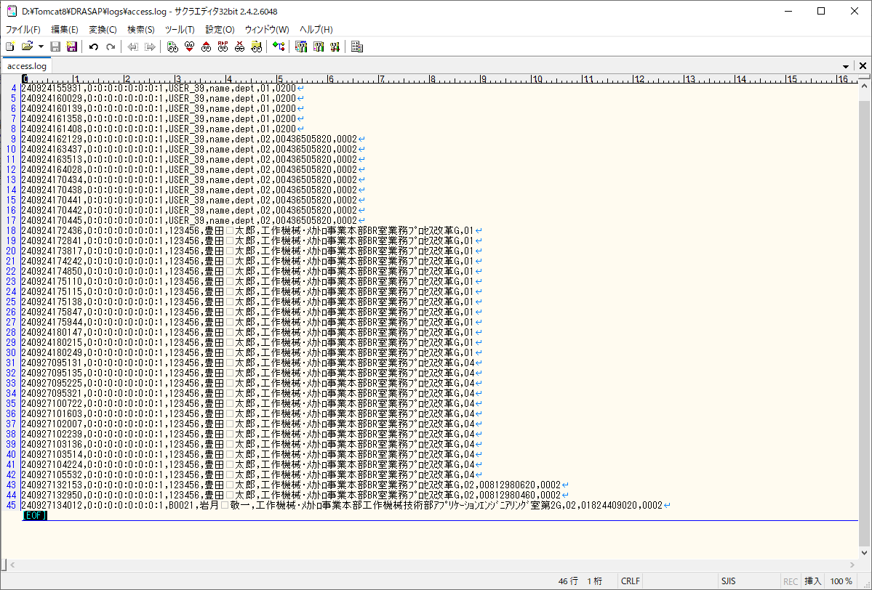
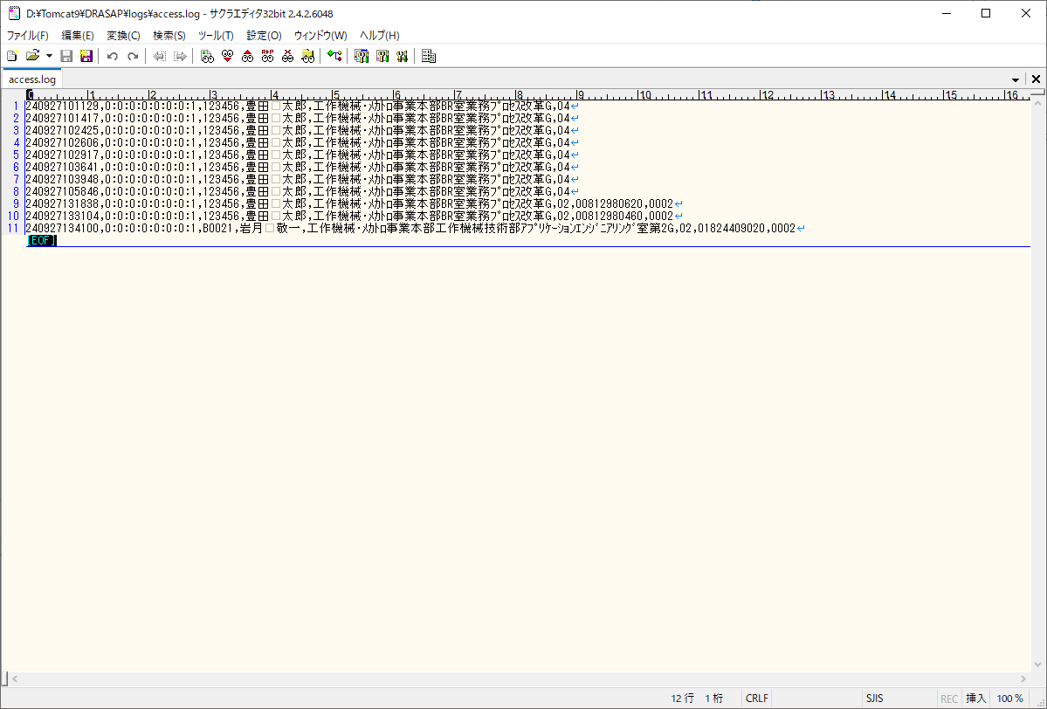

アクセスログに検索画面にアクセスしたことを示す以下のレコードが出力されていること
[yyMMddHHmmss],[アクセス端末IPアドレス],123456,豊田 太郎,工作機械･ﾒｶﾄﾛ事業本部BR室業務ﾌﾟﾛｾｽ改革G,02,00812980460,0002

アクセスログに検索画面にアクセスしたことを示す以下のレコードが出力されていること
[yyMMddHHmmss],[アクセス端末IPアドレス],B0021,岩月 啓一,工作機械･ﾒｶﾄﾛ事業本部工作機械技術部ｱﾌﾟﾘｹｰｼｮﾝｴﾝｼﾞﾆｱﾘﾝｸﾞ室第2G,02,01824409020,0002

No.14
select * from USER_MASTER where USER_ID = '103739'
USER_ID | PASSWD | USER_NAME | ALPH_NAME | DEPARTMENT | FACTORY_CODE | EXT | MAIL_ADDR | DESCRIPTION | VALID_DATE | EXPIRED_DATE | DEPT_CODE | POSITION | ADMIN_FLAG | USER_GRP_CODE01 | USER_GRP_CODE02 | USER_GRP_CODE03 | USER_GRP_CODE04 | USER_GRP_CODE05 | USER_GRP_CODE06 | USER_GRP_CODE07 | USER_GRP_CODE08 | USER_GRP_CODE09 | USER_GRP_CODE10 | DISPLAY_COUNT | SEARCH_SELCOL1 | SEARCH_SELCOL2 | SEARCH_SELCOL3 | SEARCH_SELCOL4 | SEARCH_SELCOL5 | VIEW_SELCOL1 | VIEW_SELCOL2 | VIEW_SELCOL3 | VIEW_SELCOL4 | VIEW_SELCOL5 | VIEW_SELCOL6 | ACL_UPDATE_FLAG | ACL_BATCH_UPDATE_FLAG | DL_MANAGER_FLAG | PASSWD_UPD_DATE | REPRO_USER_FLAG | DWG_REG_REQ_FLAG | MULTI_PDF_FLAG | SEARCH_SELCOL6 | SEARCH_SELCOL7 | SEARCH_SELCOL8 | SEARCH_SELCOL9 | SEARCH_SELCOL10 | VIEW_SELCOL7 | VIEW_SELCOL8 | VIEW_SELCOL9 | VIEW_SELCOL10 | VIEW_SELCOL11 | VIEW_SELCOL12 | ONLY_NEWEST | THUMBNAIL_SIZE | RESULT_DISP_MODE
103739 | drasap6 | 服部 淳二 | kadono takanao | 工作機械･ﾒｶﾄﾛ事業本部BR室業務ﾌﾟﾛｾｽ改革G | 4 | « NULL » | mail@mail | « NULL » | 2004-05-06 | « NULL » | XXXX | 001 | 2 | « NULL » | « NULL » | « NULL » | « NULL » | « NULL » | « NULL » | « NULL » | « NULL » | « NULL » | « NULL » | 20 | DRWG_NO | DRWG_NO | DRWG_NO | MACHINE_JP | CREATE_DATE | DRWG_SIZE | DRWG_TYPE | MACHINE_JP | PROCUREMENT | SUPPLYER_JP | CREATE_DATE | 1 | 1 | 0 | 2024-08-28 | 0 | 0 | 1 | DRWG_NO | DRWG_NO | DRWG_NO | DRWG_NO | DRWG_NO | CREATE_USER | CAD_TYPE | ATTACH_MAX | LATEST_FLAG | MEDIA_ID | PROHIBIT | 0 | M | « NULL »

select * from USER_ID_CONVERSION where USER_ID = '103739'
USER_ID | USER_ID_1 | USER_ID_2 | USER_ID_3 | USER_ID_4 | USER_ID_5
103739 | 00103739 | « NULL » | 103739 | « NULL » | « NULL »

OLD |  |  |  |  |  |  |  |  |  |  |  |  |  |  |  |  |  |  |  |  |  |  |  |  |  |  |  | NEW



押下
押下

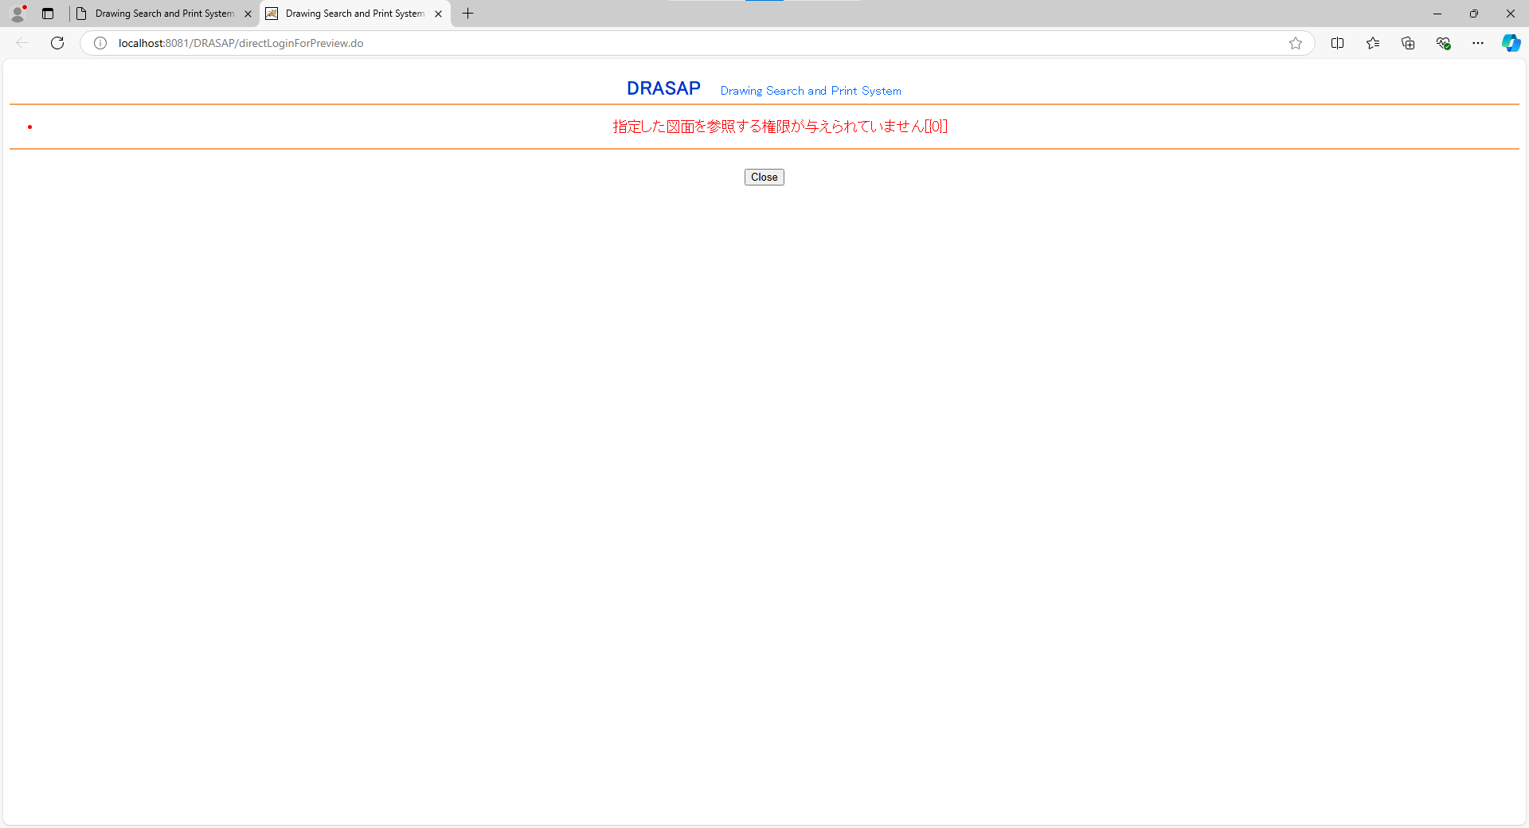
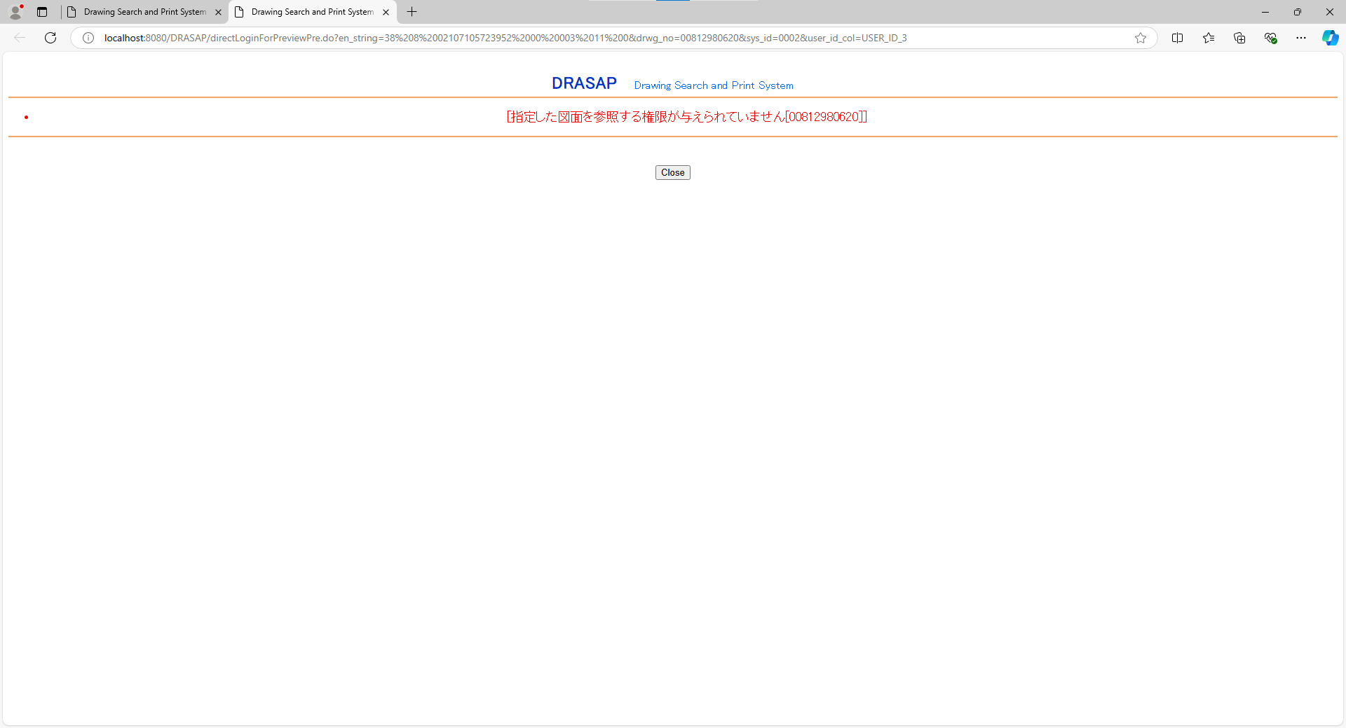

DRASAP Drawing Search and Print System
・指定した図面を参照する権限が与えられていません[{0}]
OK
DRASAP Drawing Search and Print System
・指定した図面を参照する権限が与えられていません[{0}]
OK

No.16
select * from USER_MASTER where USER_ID = '084160'
USER_ID | PASSWD | USER_NAME | ALPH_NAME | DEPARTMENT | FACTORY_CODE | EXT | MAIL_ADDR | DESCRIPTION | VALID_DATE | EXPIRED_DATE | DEPT_CODE | POSITION | ADMIN_FLAG | USER_GRP_CODE01 | USER_GRP_CODE02 | USER_GRP_CODE03 | USER_GRP_CODE04 | USER_GRP_CODE05 | USER_GRP_CODE06 | USER_GRP_CODE07 | USER_GRP_CODE08 | USER_GRP_CODE09 | USER_GRP_CODE10 | DISPLAY_COUNT | SEARCH_SELCOL1 | SEARCH_SELCOL2 | SEARCH_SELCOL3 | SEARCH_SELCOL4 | SEARCH_SELCOL5 | VIEW_SELCOL1 | VIEW_SELCOL2 | VIEW_SELCOL3 | VIEW_SELCOL4 | VIEW_SELCOL5 | VIEW_SELCOL6 | ACL_UPDATE_FLAG | ACL_BATCH_UPDATE_FLAG | DL_MANAGER_FLAG | PASSWD_UPD_DATE | REPRO_USER_FLAG | DWG_REG_REQ_FLAG | MULTI_PDF_FLAG | SEARCH_SELCOL6 | SEARCH_SELCOL7 | SEARCH_SELCOL8 | SEARCH_SELCOL9 | SEARCH_SELCOL10 | VIEW_SELCOL7 | VIEW_SELCOL8 | VIEW_SELCOL9 | VIEW_SELCOL10 | VIEW_SELCOL11 | VIEW_SELCOL12 | ONLY_NEWEST | THUMBNAIL_SIZE | RESULT_DISP_MODE
084160 | drasap6 | 板倉 勝明 | kadono takanao | 工作機械･ﾒｶﾄﾛ事業本部BR室業務ﾌﾟﾛｾｽ改革G | 4 | « NULL » | mail@mail | « NULL » | 2004-05-06 | « NULL » | 5650 | 001 | 2 | « NULL » | « NULL » | « NULL » | « NULL » | « NULL » | « NULL » | « NULL » | « NULL » | « NULL » | « NULL » | 20 | DRWG_NO | DRWG_NO | DRWG_NO | MACHINE_JP | CREATE_DATE | DRWG_SIZE | DRWG_TYPE | MACHINE_JP | PROCUREMENT | SUPPLYER_JP | CREATE_DATE | 1 | 1 | 0 | 2024-08-28 | 0 | 0 | 1 | DRWG_NO | DRWG_NO | DRWG_NO | DRWG_NO | DRWG_NO | CREATE_USER | CAD_TYPE | ATTACH_MAX | LATEST_FLAG | MEDIA_ID | PROHIBIT | 0 | M | « NULL »

select * from USER_ID_CONVERSION where USER_ID = '084160'
USER_ID | USER_ID_1 | USER_ID_2 | USER_ID_3 | USER_ID_4 | USER_ID_5
084160 | « NULL » | « NULL » | « NULL » | « NULL » | 084160

OLD |  |  |  |  |  |  |  |  |  |  |  |  |  |  |  |  |  |  |  |  |  |  |  |  |  |  |  | NEW

押下
押下

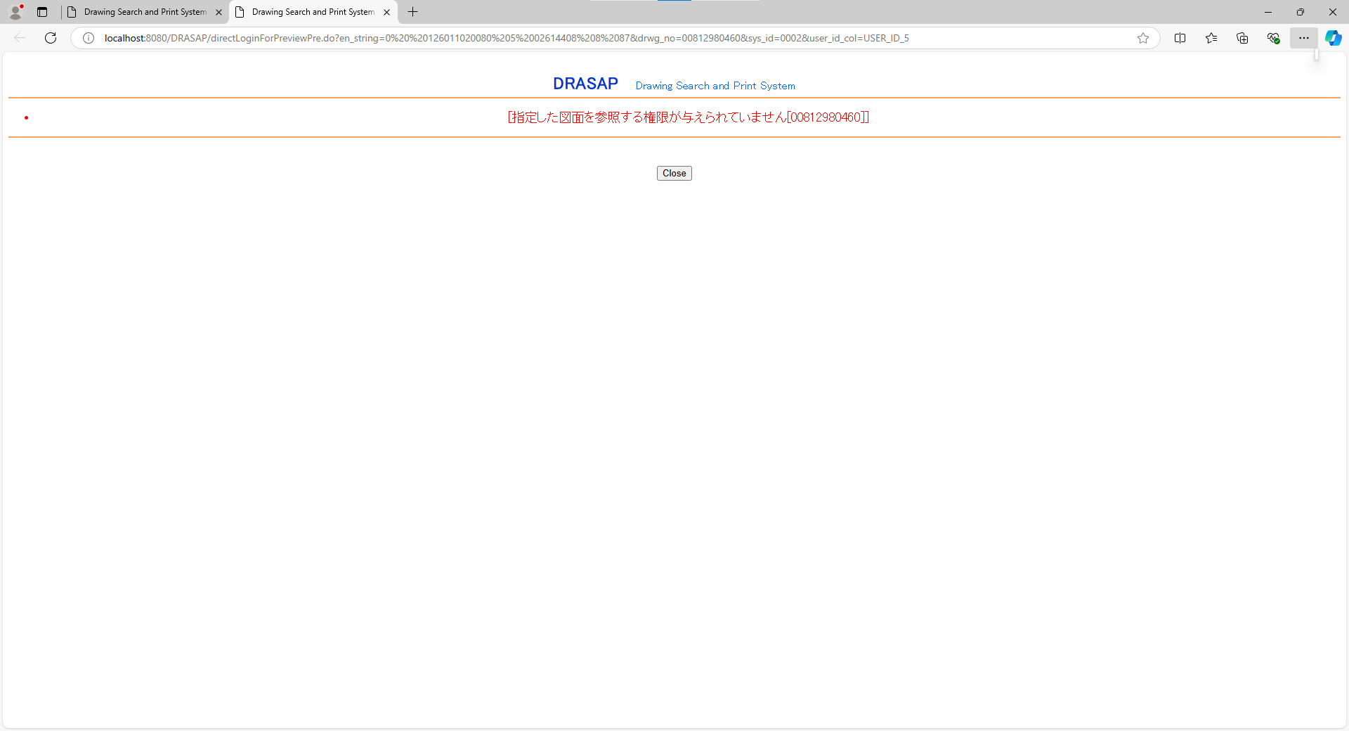

DRASAP Drawing Search and Print System
・指定した図面を参照する権限が与えられていません[{0}]
OK
DRASAP Drawing Search and Print System
・指定した図面を参照する権限が与えられていません[{0}]
OK

外部システム(sys_id=0200)から接続しようとして、エラーになったことを示す以下のレコードが出力されていること
[yyMMddHHmmss],[アクセス端末IPアドレス],,,14,11,0020

No.18
select * from USER_MASTER where USER_ID = '400296'
USER_ID | PASSWD | USER_NAME | ALPH_NAME | DEPARTMENT | FACTORY_CODE | EXT | MAIL_ADDR | DESCRIPTION | VALID_DATE | EXPIRED_DATE | DEPT_CODE | POSITION | ADMIN_FLAG | USER_GRP_CODE01 | USER_GRP_CODE02 | USER_GRP_CODE03 | USER_GRP_CODE04 | USER_GRP_CODE05 | USER_GRP_CODE06 | USER_GRP_CODE07 | USER_GRP_CODE08 | USER_GRP_CODE09 | USER_GRP_CODE10 | DISPLAY_COUNT | SEARCH_SELCOL1 | SEARCH_SELCOL2 | SEARCH_SELCOL3 | SEARCH_SELCOL4 | SEARCH_SELCOL5 | VIEW_SELCOL1 | VIEW_SELCOL2 | VIEW_SELCOL3 | VIEW_SELCOL4 | VIEW_SELCOL5 | VIEW_SELCOL6 | ACL_UPDATE_FLAG | ACL_BATCH_UPDATE_FLAG | DL_MANAGER_FLAG | PASSWD_UPD_DATE | REPRO_USER_FLAG | DWG_REG_REQ_FLAG | MULTI_PDF_FLAG | SEARCH_SELCOL6 | SEARCH_SELCOL7 | SEARCH_SELCOL8 | SEARCH_SELCOL9 | SEARCH_SELCOL10 | VIEW_SELCOL7 | VIEW_SELCOL8 | VIEW_SELCOL9 | VIEW_SELCOL10 | VIEW_SELCOL11 | VIEW_SELCOL12 | ONLY_NEWEST | THUMBNAIL_SIZE | RESULT_DISP_MODE
400296 | drasap6 | 山元 香織 | kadono takanao | 工作機械･ﾒｶﾄﾛ事業本部BR室業務ﾌﾟﾛｾｽ改革G | 4 | « NULL » | mail@mail | « NULL » | 2004-05-06 | « NULL » | 3547 | 001 | 2 | « NULL » | « NULL » | « NULL » | « NULL » | « NULL » | « NULL » | « NULL » | « NULL » | « NULL » | « NULL » | 20 | DRWG_NO | DRWG_NO | DRWG_NO | MACHINE_JP | CREATE_DATE | DRWG_SIZE | DRWG_TYPE | MACHINE_JP | PROCUREMENT | SUPPLYER_JP | CREATE_DATE | 1 | 1 | 0 | 2024-08-28 | 0 | 0 | 1 | DRWG_NO | DRWG_NO | DRWG_NO | DRWG_NO | DRWG_NO | CREATE_USER | CAD_TYPE | ATTACH_MAX | LATEST_FLAG | MEDIA_ID | PROHIBIT | 0 | M | « NULL »

select * from USER_ID_CONVERSION where USER_ID = '400296'
USER_ID | USER_ID_1 | USER_ID_2 | USER_ID_3 | USER_ID_4 | USER_ID_5
400296 | 00400296 | 400296 | « NULL » | « NULL » | « NULL »

OLD |  |  |  |  |  |  |  |  |  |  |  |  |  |  |  |  |  |  |  |  |  |  |  |  |  |  |  | NEW

押下
押下


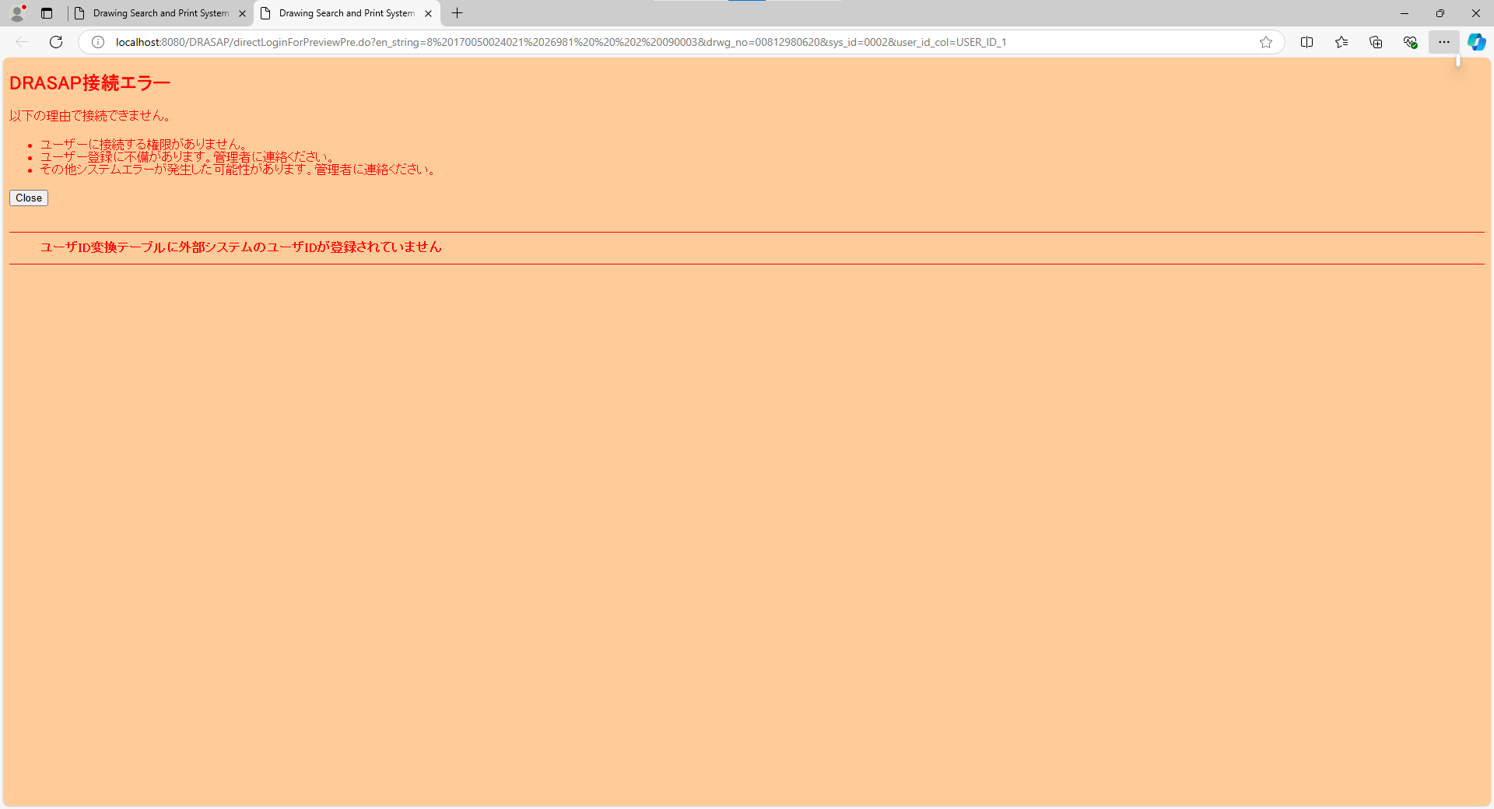

以下のエラー画面が表示されること
DRASAP接続エラー
以下の理由で接続できません。
・ユーザーに接続する権限がありません。
・ユーザー登録に不備があります。管理者に連絡ください。
・その他システムエラーが発生した可能性があります。管理者に連絡ください。
「Close」
・ユーザID変換テーブルに外部システムのユーザIDが登録されていません
以下のエラー画面が表示されること
DRASAP接続エラー
以下の理由で接続できません。
・ユーザーに接続する権限がありません。
・ユーザー登録に不備があります。管理者に連絡ください。
・その他システムエラーが発生した可能性があります。管理者に連絡ください。
「Close」
・ユーザID変換テーブルに外部システムのユーザIDが登録されていません

